상품제안서
부직포 초음파 M자형 270 | 상품코드: F05525

 |  |  |  |  |  |  | 02-412-0044 | www.easy1.co.kr
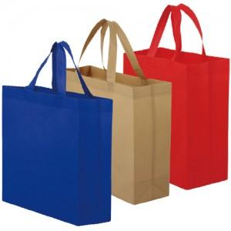

【상세/제작정보】

【인쇄/포장옵션】 | 실크 / 포장불가능

【공급단가】 | 수량 | 200~ | 500~ | 1,000~ | 3,000~ | 5,000~
*VAT별도 | 단가 | 1,090원 | 810원 | 780원 | 750원 | 720원

【상품 URL】 | https://easy1.co.kr:443/src/goods_detail.php?gdno=5525

